Risikoanalyse
Risikovurdering Mat 05 iht. NS5814-2021
Dato:
Prosjektnavn:
Revisjonsnummer:
 |  |  | Fra NS5814:2021 |  |  |  |  | Fra LE06: |  |  |  |  |  |  | Fra Mat 05:
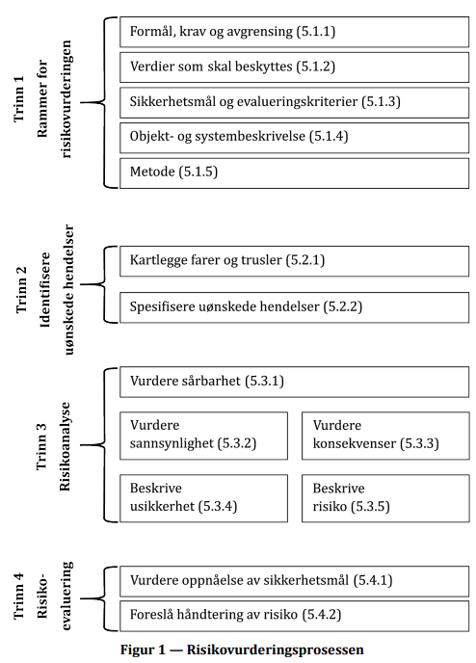
Trinn 1 | Vurdering
Formål, krav og avgrensninger |  |  |  |  |  |  |  |  |  |  |  |  |  |  | Sentrale utsatte bygningsdeler er i dette emnet bygningsdeler som til sammen utgjør minst 80% regnet i areal for hver av følgende kategorier: 1. Yttervegger og -kledning 2. Tak, takterrasser og balkonger 3. Glass, som vinduer, takvinduer osv. 4. Harde flater utendørs, som veier, parkeringsplasser osv.
Verdier som skal beskyttes:
Sikkerhetsmål og evalueringskriterier
Objekt- og systembeskrivelse
Metode
Vurdering av tidspunkt for analysen
Deltakere

 | Trinn 2: Identifisere uønskede hendelser |  |  |  |  |  | Trinn 3: Risikoanalyse |  |  |  |  |  |  |  |  |  | Trinn 4: Risikoevaluering
Tema | Farer og trusler OBS! Prosjekter som har utarbeidet en klimarisikovurdering i tråd med LE 06, kan benytte denne som underlag. I de tilfeller justeres radene under i tråd med funn i denne risikovurderingen. | Fareidentifikasjon | Kommentar/ utløsende hendelse | Identifikasjon (utsatt bygningsdel/ komponent) | Uønskede hendelser | Konsekvens | Risikoreduserende tiltak (sårbarhet/ robusthet) | Sannsynlighet | Konsekvens Liv og helse | Konsekvens Bygg/ område | Konsekvens Økonomi | Risiko Liv og helse | Risiko Bygg/ område | Risiko Økonomi | Kommentar ang. risikovurdering | Usikkerhet (beskrivelse) | Håndtering av risiko mht. sikkerhetsmål
 |  | Relevant? (ja/nei) |  |  |  |  |  | Lav, middels, høy | Lav, middels, høy | Lav, middels, høy | Lav, middels, høy | 1-3 | 1-3 | 1-3
Materialnedbrytning | Nedbør Regnmengde Slagregnsbelastning Styrtregn/ kortidsnedbør Variasjon i nedbørsmengder
Materialnedbrytning | Fukt fra grunnen/ grunnvann Infiltrasjon av overflatevann Grunnvann/ grunnvannsøkning Grunnvannsflom
Materialnedbrytning | Overflatevann Overflatevann på terrengnivå Takvann
Materialnedbrytning | Relativ fuktighet og vekstforhold Luftfuktighet Endrede fuktforhold Variasjoner i fuktforhold
Materialnedbrytning | Snø og hagl Snømengder Endrede snømengder Endrede forhold for hagl og is
Materialnedbrytning | Vind Vindbelastning Dominerende vindretning Endring i vindforhold
Materialnedbrytning | Flom og stormflo Flom/ overvannsflom Flomveier Stormflo
Materialnedbrytning | Innendørs fukt/ fuktproduksjon Innvendig fuktproduksjon/ -påkjenning Våtrom/ -soner
Materialnedbrytning | Solstråling og temperatur UV-belastning Varmebelastning Temperaturvariasjoner
Materialnedbrytning | Fryse/ tine Antall 0-passeringer Isdannelser Frostspreng
Materialnedbrytning | Annet (beskrives)

